Лист1

У нас в широком ассортименте торты от карагандинского производителя:
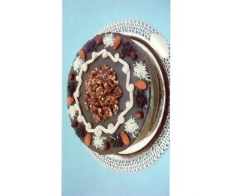 "Грильяж" Состав: шоколадный бисквит, шоколадно-ореховый крем, грильяж. 3600 kzt
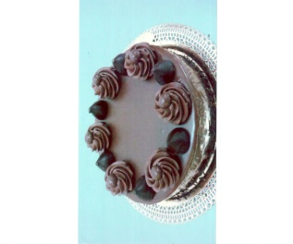 "Трюфель" Состав: шоколадный бисквит, сливочный крем на основе горького шоколада. 3600 kzt
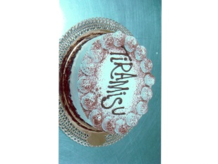 "Тирамису" Состав: нежный шоколадный бисквит, ликер "Amaretto", сыр "Mascarpone", савоярди,кофе. 3600 kzt
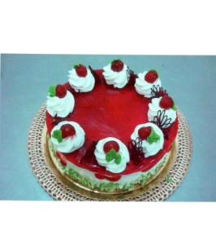 "Шерри" Состав: шоколадный бисквит, сливки, вишня. 3600 kzt
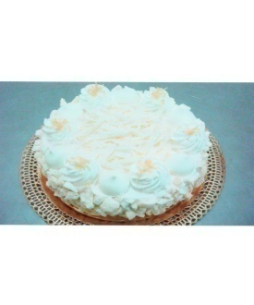 "Снежная королева" Состав: бисквит, кокосовое безе, сливочный крем на основе сгущ. молока, фундук. 3600 kzt
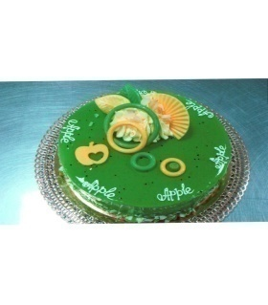 "Райское яблоко" Состав: бисвит с кусочками яблока и корицей, сливки, яблочная начинка. 3600 kzt
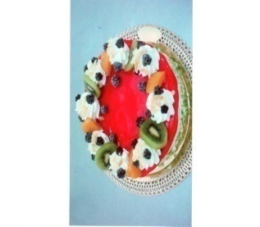 "Лесная ягода" Состав: бисквит, сливки, клюква, смородина, малина. 3600 kzt
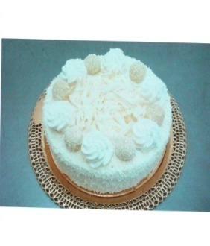 "Рафаэлло" Состав: безе на кокосе, нежный сливочный крем на сгущ. молоке, фундук, конфеты "Рафаэлло". 3600 kzt
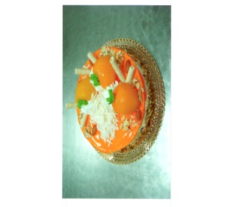 "Абрикос" Состав: бисквит, сливки со вкусом абрикоса, абрикосовая начинка. 3600 kzt
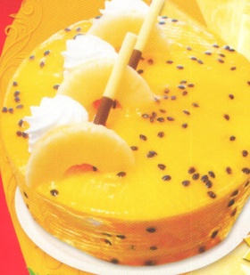 "Чиз-Кейк" Состав: бисквит, ликер "Amaretto", крем на основе сыра "Маскарпоне". 3600 kzt
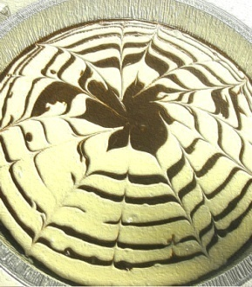 "Венгерский" Состав: бисквит, нежный шоколадный крем, грецкий орех. 3600 kzt

